現状コストⅠ
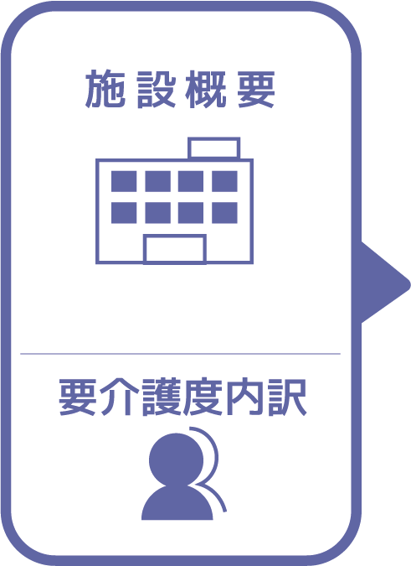
施設名 | 五色サルビアホール 地域密着型
種類 | 特別養護老人ホーム
職員数（人） | 12
夜勤人数（人）/日 | 1
平均賃金/月 | ¥212,827
平均分単価（円） | ¥21
定員（人） | 20
Ⅰ Ⅱ（人） | 0
Ⅲ（人） | 9
Ⅳ（人） | 9
Ⅴ（人） | 2

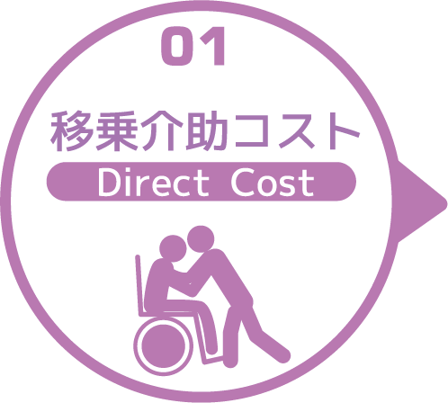
寝室 | 移乗介助対象者（人） | うち二人介助を要する対象者数（人） | のべ介助者数（人）/日 | 介助対象者一人当たりの所要時間（分） | 介助対象者一人当たりの移乗回数/日 | 必要コスト/月 | 必要コスト/年
 | 15 | 1 | 96 | 10 | 6 | ¥610,560 | ¥7,326,720
脱衣室 | 移乗介助対象者（人） | うち二人介助を要する対象者数（人） | のべ介助者数（人）/日 | 介助対象者一人当たりの所要時間（分） | 介助対象者一人当たりの移乗回数/日 | 必要コスト/月 | 必要コスト/年
 | 15 | 1 | 16 | 10 | 1 | ¥3,200 | ¥38,400
浴室 | 移乗介助対象者（人） | うち二人介助を要する対象者数（人） | のべ介助者数（人）/日 | 介助対象者一人当たりの所要時間（分） | 介助対象者一人当たりの移乗回数/日 | 必要コスト/月 | 必要コスト/年
 | 15 | 1 | 16 | 30 | 1 | ¥305,280 | ¥3,663,360
トイレ | 移乗介助対象者（人） | うち二人介助を要する対象者数（人） | のべ介助者数（人）/日 | 介助対象者一人当たりの所要時間（分） | 介助対象者一人当たりの移乗回数/日 | 必要コスト/月 | 必要コスト/年
 | 9 | 0 | 72 | 10 | 8 | ¥15,264 | ¥183,168
 |  |  |  |  |  | コスト合計/月 | コスト合計/年
 |  |  |  |  |  | ¥934,304 | ¥11,211,648

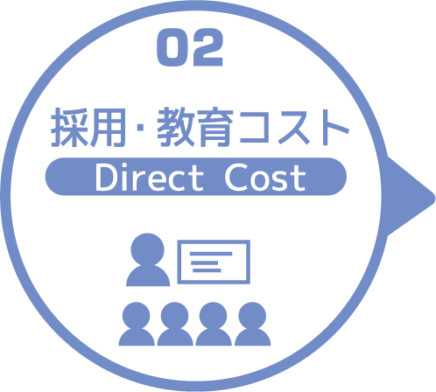
求人広告 | 一ヵ月あたり求人サイト掲載費用/月 | 掲載期間（月）/年 |  |  |  |  | 総コスト/年
 | ¥0 | 0 |  |  |  |  | ¥0
面接 | 一ヵ月あたり面接人数（人）/月 | 一人あたり平均面接時間（分） |  |  |  | 面接コスト/月 | 必要コスト/年
 | 0 | 0 |  |  |  | ¥0 | ¥0
新人研修（OJT） | 年間入社人数（人）/年 | 一人あたり研修担当職員数/人 | 一日あたり研修時間（分）/日 | 研修期間日数（日） |  | 研修コスト/入社一人 | 必要コスト/年
 | 1 | 1 | 480 | 90 |  | ¥915,840 | ¥915,840
外部研修 | 研修回数/年 | 平均参加費/回 |  |  |  |  | 必要コスト/年
 | 28 | ¥9,283 |  |  |  |  | ¥259,924
 |  |  |  |  |  | コスト合計/月 | コスト合計/年
 |  |  |  |  |  | ¥915,840 | ¥1,175,764

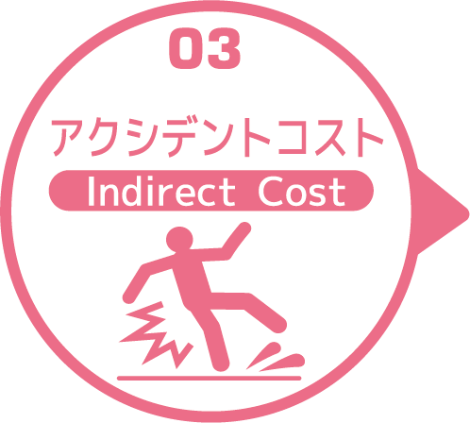
皮膚剥離 | 発生件数/月 | 一件あたり処置時間（分）/件 | 一件あたり報告書作成時間（分）/件 |  |  | 必要コスト/月 | 必要コスト/年
 | 1 | 10 | 30 |  |  | ¥848 | ¥10,176
褥瘡 | 発生件数/月 | 一件あたり処置時間（分）/件 | 一件あたり報告書作成時間（分）/件 |  |  | 必要コスト/月 | 必要コスト/年
 | 0.1 | 10 | 30 |  |  | ¥85 | ¥1,018
骨折 | 発生件数/月 |  | 一件あたり報告書作成時間（分）/件 |  |  | 必要コスト/月 | 必要コスト/年
 | 0.1 |  | 60 |  |  | ¥127 | ¥1,526
通院 | 発生件数/月 | 一件あたり通院介助時間（分）/件 | 一件あたり介助者数（人）/件 |  |  |  | 必要コスト/年
 | 4 | 60 | 2 |  |  |  | ¥10,176
入院 | 発生件数/年 | 一件あたり平均入院期間（日）/件 |  |  |  |  | 損失コスト/年
 | 8 | 24 |  |  |  |  | ¥2,227,200
 |  |  |  |  |  | コスト合計/月 | コスト合計/年
 |  |  |  |  |  | ¥1,060 | ¥2,250,096

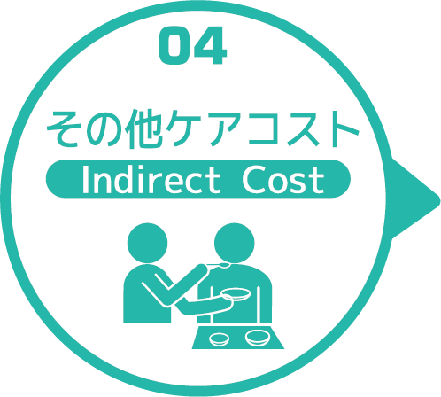
オムツコスト （パッド含む） | オムツ使用者（人） | 一日あたり総使用枚数/(人) | 一枚あたりオムツ単価/枚 |  |  | 必要コスト/月 | 必要コスト/年
 | 20 | 4 | ¥68 |  |  | ¥163,200 | ¥1,958,400
オムツ交換コスト | 介助が必要な対象者（人） | うち二人介助を要する対象者（人） | のべ介助者数（人）/日 | 介助対象者一人当たりの介助所要時間（分） | 介助対象者一人当たりの交換回数/日 | 必要コスト/月 | 必要コスト/年
 | 11 | 1 | 48 | 10 | 4 | ¥305,280 | ¥3,663,360
食事介助コスト | 介助が必要な対象者（人） | 食事介助に付くスタッフ（人）/回 |  | 介助対象者一人当たりの介助所要時間（分） | 介助対象者一人当たりの介助回数/日 | 必要コスト/月 | 必要コスト/年
 | 6 | 3 |  | 30 | 3 | ¥171,720 | ¥2,060,640
 |  |  |  |  |  | コスト合計/月 | コスト合計/年
 |  |  |  |  |  | ¥640,200 | ¥7,682,400
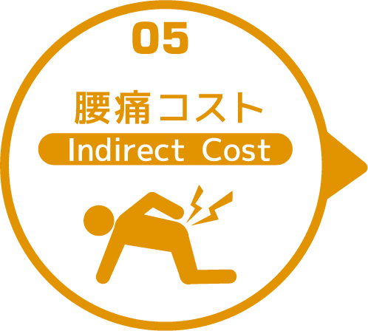

 | 介護職員数 | 年間サービス活動収益（売上） | 人件費率 | 腰痛保持率 | 低下能力係数 |  | 損失コスト
 | 12 | ¥84,680,000 | 65% | 0% | 7% |  | ¥0

 |  |  |  |  |  | 月間総コスト | 年間総コスト
 |  |  |  |  |  | ¥2,491,404.00 | ¥22,319,908

